結果１
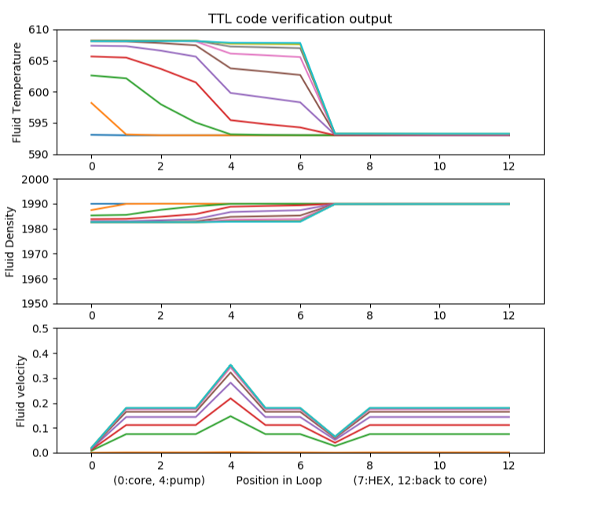
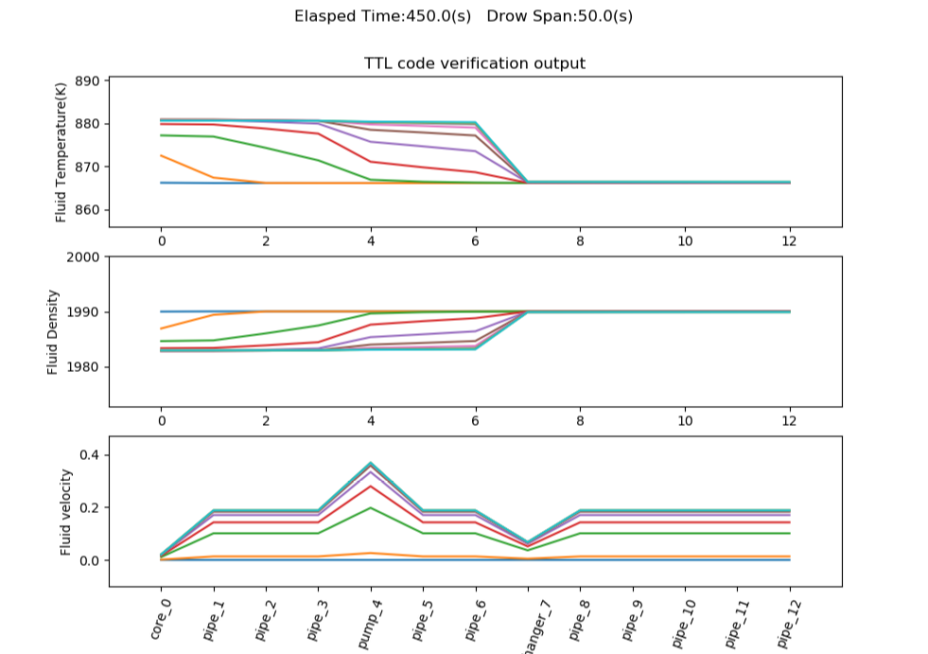
No | 項目 | 実行条件 | 操作 | 期待する動作
1 | ログ出力内容の一致 | パラメータの値を元コードと一致させる | 実行 | 出力されるログの値が一致する
2 | グラフ出力内容の一致 | パラメータの値を元コードと一致させる | 実行 | 出力されるグラフの変化の様子が一致する

実行条件 | 値
初期温度 | 593C(866.15K)
到達温度 | 初期温度と同じ
炉心熱 | 354000
ポンプ圧力 | 0.01
ループ回数 | 1000
ループ時間間隔 | 0.5
セグメント | 各属性、接続など同一に設定

開始時と終了時の出力内容を記載する。（全ログは結果１フォルダ内に記載）
赤枠の差異については、パイプの分割の考え方を変え、1つのセグメント扱いにしたことによる。そこを除くとほぼ同一の結果となる。
■No1. ログ出力内容の一致
元コード
【開始】
segment= [I_PUMP+1] 5
Diameter_seg[I_PUMP+1] 0.1524
Length_seg [I_PUMP+1] 0.835
kinetic_viscosity 2.9e-06
TdegC after pump 593.0
Pressure Pump Head 0.01
flow rate 2.2271818746259724e-07
【終了】
segment= [I_PUMP+1] 5
Diameter_seg[I_PUMP+1] 0.1524
Length_seg [I_PUMP+1] 0.835
kinetic_viscosity 2.9e-06
TdegC after pump 607.8637088848589
Pressure Pump Head 0.01
flow rate 0.003290713029304134
改修コード
【開始】
Segment After Pump Info
Diamter : 0.1524
Length : 1.67
Kinetic Viscosity : 2.9e-06
Degree(C) : 593.0
Degree(K) : 866.15
Pressure Pump Head : 0.01
Flow Rate : 5.304917759383709e-07
【終了】
Segment After Pump Info
Diamter : 0.1524
Length : 1.67
Kinetic Viscosity : 2.9e-06
Degree(C) : 607.1808171359036
Degree(K) : 880.3308171359035
Pressure Pump Head : 0.01
Flow Rate : 0.006860783724115083

■No2. グラフ出力内容の一致
グラフについてもほぼ同一の形状となった。
（改修後のdegreeはkelvinとなっていることに注意）

元コード |  |  |  | 改修後

結果２
No | 項目 | 実行条件 | 操作 | 期待する動作
1 | 入力熱量が負 | パラメータで入力熱量を負に指定 | 実行 | 例外
2 | 入力熱量ゼロ | パラメータで入力熱量を時間変化に関わらず０に指定 | 実行 | 初期温度から変化しない
3 | 指定温度到達 | 入力熱量を正→指定温度に到達させる程度まで加熱してから０とする | 実行 | ①指定温度に到達したらその温度を保つ
 |  |  |  | ②HEX出力が（負の方向に）増加する
 |  |  |  | ③入力熱量０となったら炉内温度が逓減する

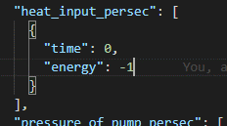
■No1 入力熱量を負とした場合の例外表示
パラメータ

表示

■No2 入力熱量0で200回ループした場合のログおよびグラフ
パラメータ
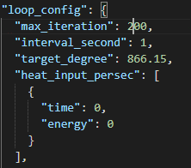

各出力は変化していない。
Elapsed Time(s) : 0
Segment After Pump Info
Diamter : 0.1524
Length : 1.67
Kinetic Viscosity : 2.9e-06
Degree(C) : 593.0
Degree(K) : 866.15
Pressure Pump Head : 0.01
Flow Rate : 2.6524475611958983e-07
--------------------------------------------
Elapsed Time(s) : 100
Segment After Pump Info
Diamter : 0.1524
Length : 1.67
Kinetic Viscosity : 2.9e-06
Degree(C) : 593.0
Degree(K) : 866.15
Pressure Pump Head : 0.01
Flow Rate : 2.6524475611958983e-07
--------------------------------------------
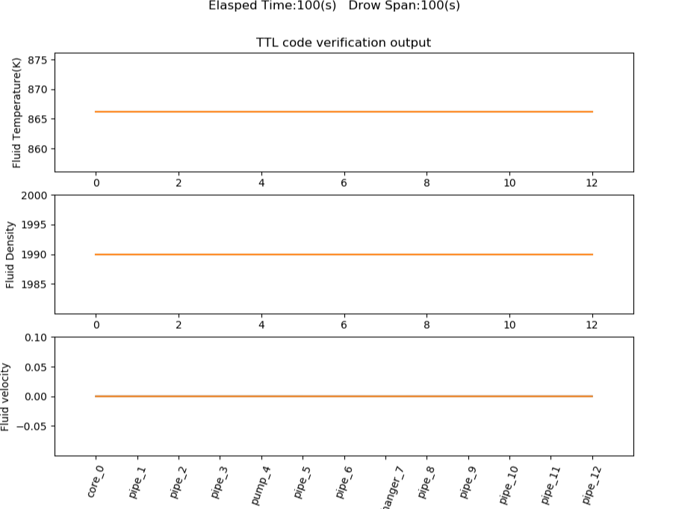

■No3 指定温度までの加熱と出力
※指定温度到達前後のHexの動作が未実装のため、到達温度は利用されていない。

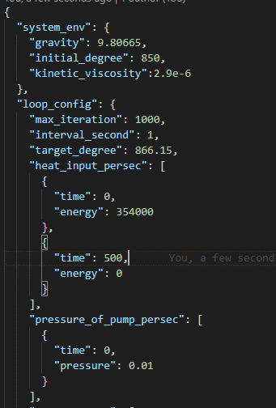
パラメータ
実行条件 | 値
初期温度 | 850K
到達温度 | 866.15K
炉心熱 | 354000→500秒時点で0とする
ポンプ圧力 | 0.01
ループ回数 | 1000
ループ時間間隔 | 1
※ポンプ圧力は自然対流相当

温度変化の前後でHEXの外部壁の持つ熱が減少に転じている。グラフでは時系列がわかりづらいが、全体に温度が逓減している。
ログ（抜粋） |  |  | グラフ
【開始】
Elapsed Time(s) : 0
Segment After Pump Info
Diamter : 0.1524
Length : 1.67
Kinetic Viscosity : 2.9e-06
Degree(C) : 576.85
Degree(K) : 850.0
Pressure Pump Head : 0.01
Flow Rate : 2.6419987089745364e-07
HEX Heat Energy Wall : -0.0
【炉心温度変更前後】
Elapsed Time(s) : 500
Segment After Pump Info
Diamter : 0.1524
Length : 1.67
Kinetic Viscosity : 2.9e-06
Degree(C) : 591.0254989770921
Degree(K) : 864.175498977092
Pressure Pump Head : 0.01
Flow Rate : 0.00340799590951128
HEX Heat Energy Wall : -348760.45771511685
--------------------------------------------
Elapsed Time(s) : 600
Segment After Pump Info
Diamter : 0.1524
Length : 1.67
Kinetic Viscosity : 2.9e-06
Degree(C) : 588.3313259024969
Degree(K) : 861.4813259024969
Pressure Pump Head : 0.01
Flow Rate : 0.002248588489571949
HEX Heat Energy Wall : -198735.45958417252
--------------------------------------------
【終了】
Elapsed Time(s) : 900
Segment After Pump Info
Diamter : 0.1524
Length : 1.67
Kinetic Viscosity : 2.9e-06
Degree(C) : 581.4666491844262
Degree(K) : 854.6166491844261
Pressure Pump Head : 0.01
Flow Rate : 0.000926430419760884
HEX Heat Energy Wall : -35475.45445067321
--------------------------------------------
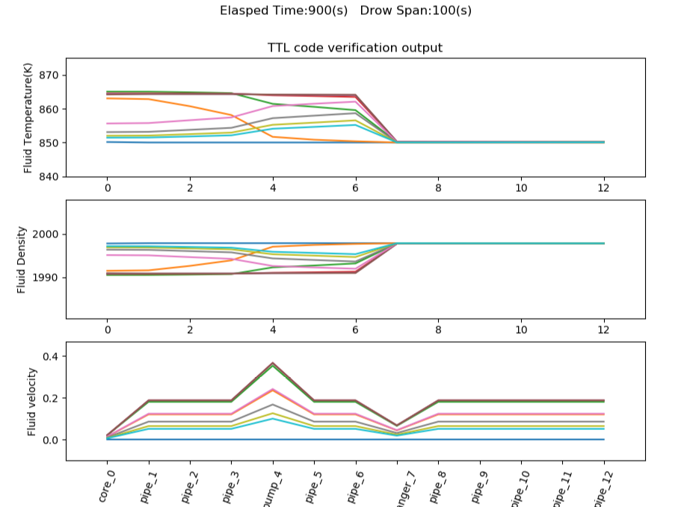

パラメータ
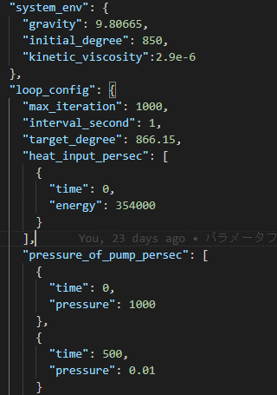

500秒経過時点のグラフ |  | pipe_1の温度の上下は想定されているか？
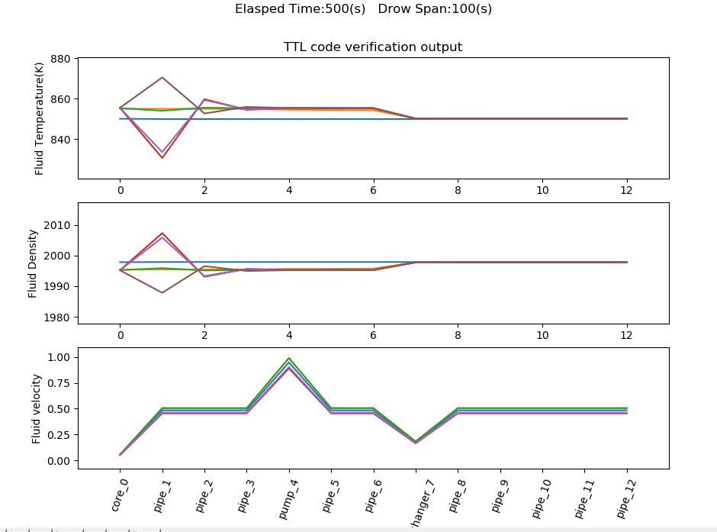

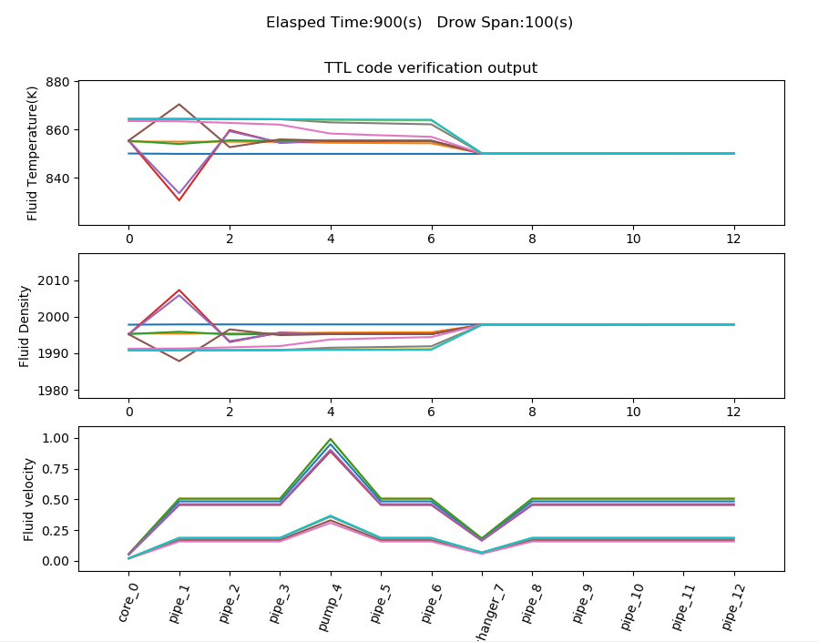
完了時
ポンプ停止後の速度減を確認

結果３
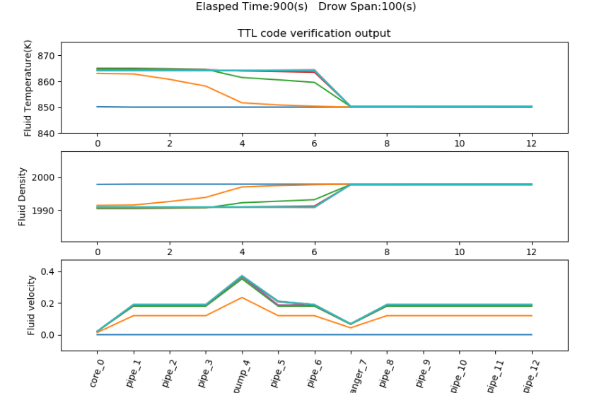
項目 | 実行条件 | 操作 | 期待する動作
閉塞 | 系の温度を定常まで上昇させた後、閉塞させる | 実行 | HEX手前の圧力が上昇し、流量が減少
 |  |  | 温度は上昇する

パラメータ
実行条件 | 値
初期温度 | 850K
到達温度 | 866.15K
炉心熱 | 354000
ポンプ圧力 | 0.01
ループ回数 | 1000
ループ時間間隔 | 1
閉塞セグメント | pipe_5（ポンプ直結のパイプ）
閉塞発生時間
閉塞割合 | 0.5 | ※断面積が縮小する割合
※ポンプ圧力は自然対流相当

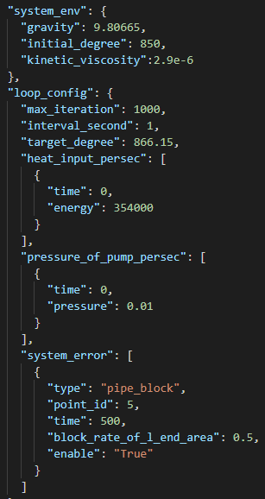

この条件では例外が発生する。（温度が不正な値となる）

想定される動作か？

閉塞割合を変更すると動作する。
閉塞割合 | 0.9

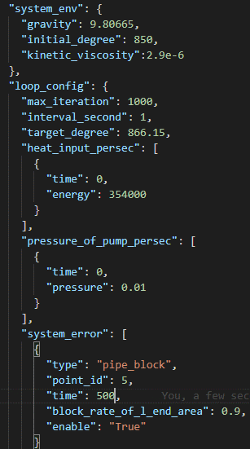

閉塞直前
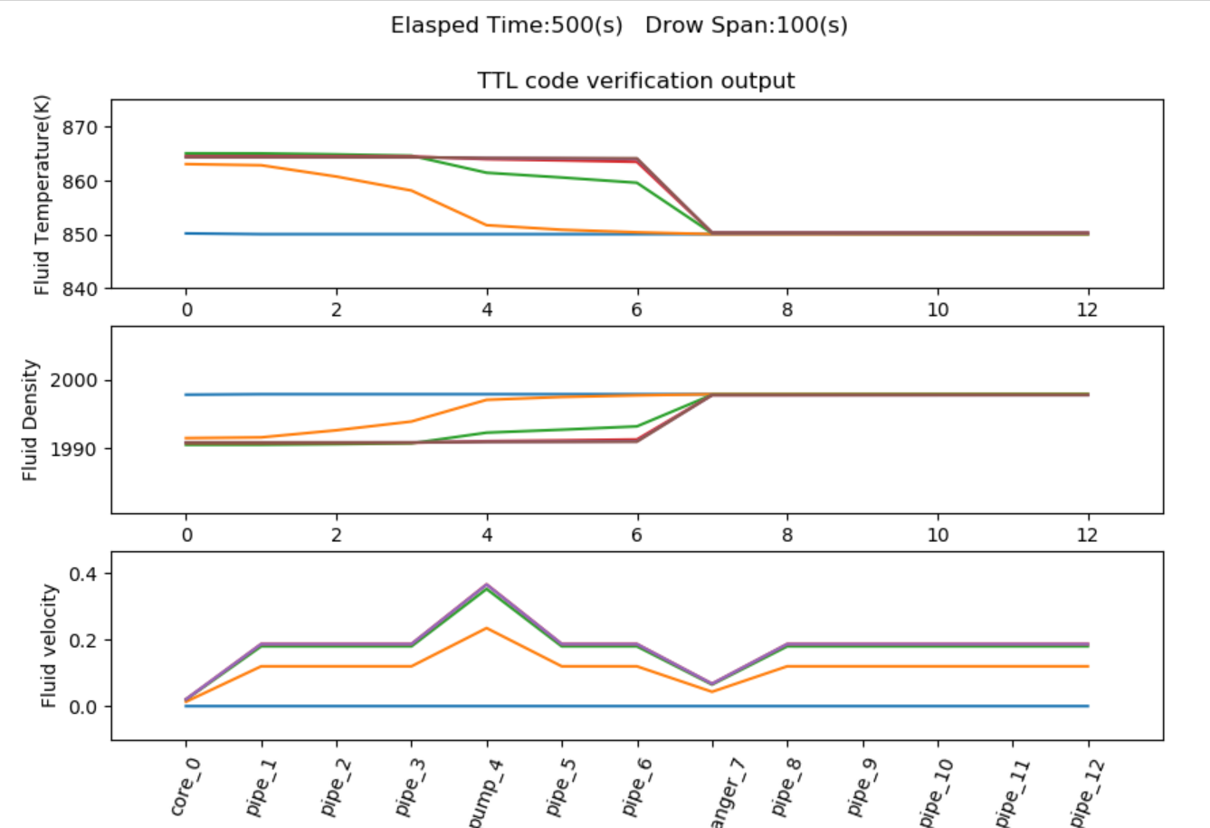

完了時 閉塞した箇所（pipe_5）で速度低下がみられる

